Tabelle1
next time - Protokoll über Meeting mit Herrn Tatzreiter

ExecutorService mit einem Singelton Provider Pattern der ganzen App zur Verfügung stellen und in der zentralen Stopp Methode beim Shutdown schließen

Master Data View

Vaction remaining and weekly work hours with new entered employee !!!!!!

Auch on update checken + Felder adaptieren und testen

Checkecn updates von managern und admins - eventuell so machen dass nicht zurückstufen kann

Admin: create employee - Vorauswahl Felder Employee und Manager

Manager: Manager und Admin Felder deaktivieren.

Status für employees anzeigen

Alles auf Exekutor Service Provider umstellen

Bei reporting to - tbd anzeigen wenn noch nicht festgelegt

Arbeitszeiten aufs Monat bezogen

GENAU ÜBERLEGEN - wer wenn befördern und herunterstufen kann
Manager -> andere Employees zu Managern befördern (nur im Rahmen von update); neue Manager nur vom Admin angelegt werden; Admin können manager zu anderen Admins machen.
Manager können Ihre Employees auf inaktiv setzen. Admins können Manager auf inaktiv setzen.
There is no demoting

Admin hat keine Subordinates

Doku updaten

Wenn Zeit: ----------------------------------------------------------------

Statt dem FetchType Eager Loading - folgendes machen:

Wenn ich diese Lazy Loading Exception habe wenn ich zum Beispiel die Entity verwende, dann muss ich diese Stelle in ein Try catch und dann folgendes machen:

ZUSÄTZLICH: ANSTATT FETCH-TYPE EAGER WENN ICH DEN TYP VERWENDE PRPÜFEN OB HIBERNATE CONNECTION NOCH BESTEHT UND WENN NICHT, SIE MANUELL AUFBAUEN UND MACHE EIN GET ROLLEN: 1. Verbindung aufbauen 2. Get Rolllen 3. Und dann kann ich aus dem catch raus und weitermachen.

3.make sure that Admins can only make managers or other admins 3. update logic for managers 4.Manager is supposed to create other managers 5.Admins can only create other adminss

-------------------------------------------------------------------------------------------------------------------------

Länge von Username und Passwort in der DB gleichziehen

In das Requirement Paper unbedingt einen go back button eintragen

Requirements Paper durchgehen was erledigt was nicht.

_____________________

Überlegen wenn Manager request bestätigt, dann gleich TimeStamp erstellen?!?!?
Überlegen wenn Manager sich Urlaub selber einträgt, dann gleich Zeitbuchung machen!
_____________________

Sicherheitsmechanismus wenn er Manager löscht. Der darf keine Employees mehr haben umgekehrt muss ein Controller einen Manager haben.

Requirements mit Projekt abstimmen

gleiche Pfade in env Variable

abstrakte Klasse für alle Screens mit dem Go Back to Main Button

Gegen Ende:

Class diagramm
 |  | Orientieren an https://de.wikipedia.org/wiki/Klassendiagramm
Klassendiagramm umbauen auf die Makro Sicht auf alles.
Welche Packages reden mit wem - Data Flow - Klassen müssen genau wie im Programm heissen
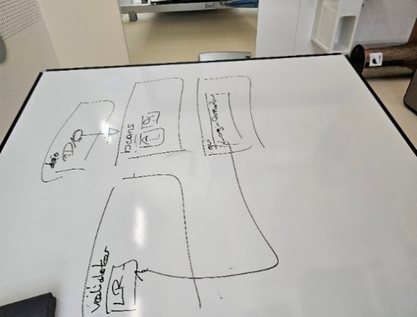
-> genaue Erläkrung "Fragen an Oliver" 27.06.2025

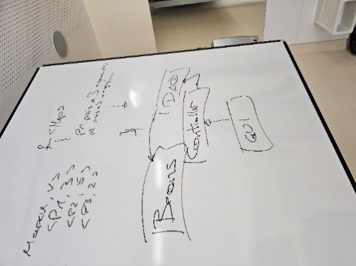

Erst ganz am Schluß flexereien wie File System einbauen um nachdem File Namen zu suchen.

Login Request Klasse und Scene Manager ins Klassendiagramm

ERD locker machen im Draw.io und am Schluss aus PG Admin rausholen.

…..
private Button btnSave;
@FXML
private Button btnLoad;

Erledigt

Inactive Blocken vom bearbeitet werden oder einloggen

Stats just_created etablieren + Bei Submit employee + bei create employee reset triggern

Status auch bei Benutzer anzeigen

Highest Role anzeigen

Accepted Requeszs löschen dann man flow durchprobieren.

Rest Holiday accepted holidays - auch prüfen bei acceptor + DB mit Restvacaion anzeigen + bei Vacation nehmen weiter + bei Manager und Admin

Start und Enddatum in Zeitraum

Vacation Startdate filtern nach User

Vacation überarbeiten mit Validierung und Warnung Resturlaub

UseCreate an Employee to update

Context to save employee to update

eigene AddressForm machen
All Employees not slectable

Constants Employee overview

Im Employee Overview Button machen "Erstelle einen Mitarbeiter"

So fort bei Auswählen der Rolle anfangen die anderen auszublenden - Superior oder Subordinates

Manager vacation - deny

Validieren, dass wenn er die Vacation requests aus der Vergangenheit bereits accepted sind er diese nicht auf experied setzt.

Manager AUTO Buchung Vacation erstellen.

Rework the vacations screen for Admins and managers - different texts - auto booking - Requirements anpassen

Vacation request validieren dass es nicht 2 im gleichen Zeitraum gibt.

Vacation Controller fertig machen - Deny button

In initialization von requests und vactions status von alten requests auf expired setzen

Schrittweise die Hibernate Datenbank aufbauen. Erstellt er mir ja immer wieder neu.

Für das Bestätigen der Urlaubsanträge von Seiten des Managers unbedingt wieder Table View hernehmen mit Buttons darin. Vlt. 1 Button pro column.

Login Controller - credentials db check?

Unedingt ein Ehepaar mit derselben Adresse einbauen für die Personen Tabelle

Umbauen auf Scene Switcher

(OPTIONAL: Switcher zwischen beiden Zuständen machen)

Entity Manager closed from every screen and from login button

Rausnehmen

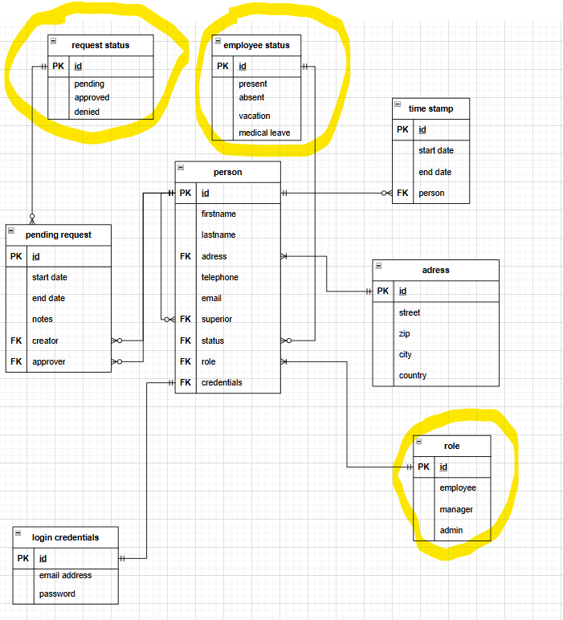

Scope, Nicht-Scope, funktionale Anforderungen( habe ich schon), nicht funktionale Anforderungen, Overview Ziel reinschreiben, Benutzerschnittstellen sind einzelne Windows,

Leeres Maven Projekt anfangen sämtliche Dokus rein und private git repo und Oliver als Contributor

Projekt auf Rollenkonzept ummodeln: jeder mindestens die Rolle Employee, manche Rolle Employee + Manager, Manche Employee, Admin,Manager

Bei Paßwort Eingabe dass Paßwort Feld verwenden mit Sternchen

Die Views ummodeln auf requirements.

Beziehung zwischen pending request und person neu machen. | Personen ID gehört als Antragsteller und Approver in den pending request und status.
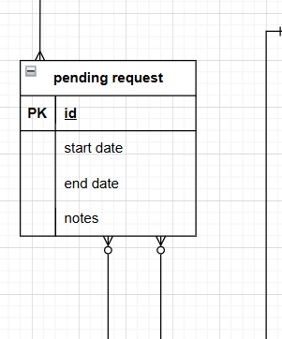

Und aus der Person:
Pending requests
Requests to approve

Linien auf Personen ID

Aus dem employee table die Addrese rausholen und eigene Entity: Street, housenumber, doornumber, street, zip, city, country

Es muss überprüft werden, ob einem zu löschenden Manager noch Mitarbeiter zugewiesen sind. Eine Löschung darf erst erfolgen, wenn keine Mitarbeiter mehr zugeordnet sind.

Gettter und setter im Klassendiagramm in dem Stil:

DTO Package mit Login Request in Validator Package umbennen.

Wenn ich auf Logout button gehe context clearen

roles Table nachziehen in der ERD

Für den aktiven User eine Klasse mit Singelton pattern und properties machen mit Rollen. Dann habe ich es überall

Rollen Argumente bei Login an Views übergeben

